점검 기준
■ 해빙기 위험요인 대비 점검 기준 |  |  |  | (● : 주관/보고, ○ : 참여)

Ⅰ. 계획
1. 비상대기반 및 비상연락망 구축 여부
 | 양호 (관리기준) | 1. 작업 관리자가 비상상황에 대한 HEC 조직을 포함한 비상연락체계를 인지하고 있음(비상상황시 연락처를 가지고 있음)
 | 불량 사례 | 1. 매뉴얼 내 비상상황별 담당자 역할 미지정 또는 현 조직과 상이하게 담당자를 지정한 경우 (조직 정보 업데이트 미실시) → 비상연락망 최신화 필요 2. 매뉴얼 내 수립된 역할이 비상상황에 대한 예방 또는 피해 최소화 효과가 없는 경우 → 매뉴얼(계획서) 개정 필요 3. 비상상황별 담당자가 본인의 역할을 미 인지 하고 있는 경우 → 훈련 및 교육 필요
2. 교육 실시 여부
 | 양호 (관리기준) | 1. 정기안전보건교육시 해빙기 관련 내용 포함하여 실시함 (해빙기 기간 2~4월 내 최소 1회 실시) - 참고 교재 : 자산관리_안전보건교육교재_해빙기 안전
 | 불량 사례 | 1. 교육 내 해빙기 관련 교육 내용 미 포함한 경우 → 교육시 해당 내용 추가 필요(협력사는 교재 제공 후 교육 요청)
3. 위험 발생가능 구간 내 별도 안전 표지 설치 여부 |  |  | 관련 표지
 | 양호 (관리기준) | 1. 해빙기시 위험 발생가능 구간 내 1개소 이상 관련 안전 표지 설치하였음 * 위험 발생가능 구간 - 석축/옹벽 : 토사 붕괴나 미끄러짐 방지, 경사면 안정화 목적으로 쌓아올린 돌벽 - 담장 : 사람, 동물등의 출입을 막거나 구분짓기 위해 일정한 높이로 둘러치는 벽 - 비탈면 : 지면이나 지표면이 일정한 기울기를 가진 경사면 - 포장 및 바닥면 : 사업장 주변 대리석, 아스팔트 등 포장 및 바닥면 - 배수로 : 비나 눈이 녹은 물, 하수, 오수 등을 일정한 방향으로 효과적으로 흐르도록 유도하여 물이 고이지 않도록 하는 구조물 (맨홀, 우수관, 트렌치 등) |  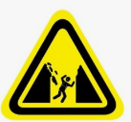 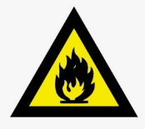
 | 불량 사례 | 1. 위험 발생가능 구간 내 안전 표지 미 설치한 경우 → 관련 표지 참고하여 구간 내 게시
Ⅱ. 건축물
1. 석축 및 옹벽 이상 여부 |  |  | 불량 사례 예시
 | 양호 (관리기준) | 1. 석축 및 옹벽 내 이상 없음 | 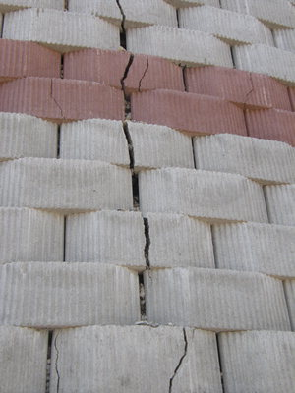 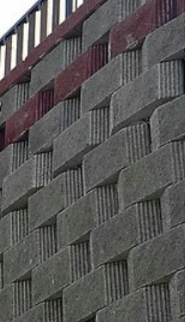
<균열>
<배부름>
 | 불량 사례 | 1. 석축 및 용벽 내 벽체 균열발생이 있는 경우 2. 석축 및 옹벽의 수직방향으로 기울어지거나, 기울기 변화가 있는 경우 3. 석축 배면의 배부름 현상이 있는 경우 4. 기타 이상 징후 발생된 경우
2. 담장의 기울기 및 균열 등 이상여부 |  |  | 불량 사례 예시
 | 양호 (관리기준) | 1. 담장의 기울기 및 균열 등 외관상 이상 없음 | 
<기울어짐 발생>
 | 불량 사례 | 1. 담장 내 벽체 균열발생한 경우 2. 담장의 수직방향으로 일정각도 이상 기울어짐 발생한 경우 3. 담장상부 두겁부위 마감재 파손 및 탈락이 있는 경우 4. 담장하부 석축의 풍화 및 손상여부
3. 비탈면의 상태 |  |  | 불량 사례 예시
 | 양호 (관리기준) | 1. 비탈면 토양 흘러내림이 없고, 지하수 등의 유출 등 이상 없음 | 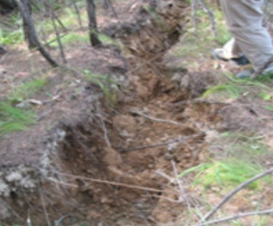 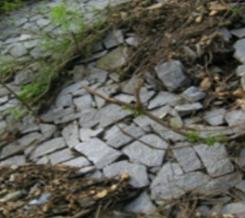
<인장 균열>
<시설물 변형>
 | 불량 사례 | 1. 토양이 흘러내리고 있는 경우 2. 비탈면 내 심어진 식재의 기울기가 가파른 경우 3. 지하수 및 건수가 유출되고 있는 경우 4. 절취 및 성토부분의 균열 및 밀림이 있는 경우 5. 비탈면에 설치된 시설물이 변형된 경우
4. 포장 및 바닥면 상태 |  |  | 불량 사례 예시
 | 양호 (관리기준) | 1. 포장 및 바닥면 이상 없음
<대리석 침하>
<바닥 탈락>
 | 불량 사례 | 1. 시멘트, 아스팔트 등 포장 바닥면 내 다수의 균열이 있는 경우 2. 포장 바닥의 침하 상태 및 포트홀 발생한 경우 3. 외부 계단, 바닥재 등의 침하 또는 융기되어 있는 경우 | 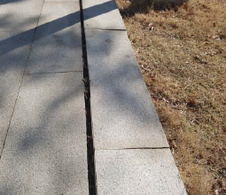 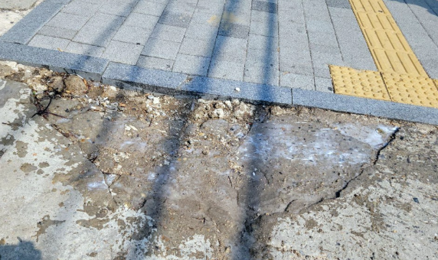
5. 벽체 및 창호상태 |  |  | 불량 사례 예시
 | 양호 (관리기준) | 1. 벽체 및 창호 이상 없음
<실리콘 탈락>
<외벽누수에 의한 탈락>
 | 불량 사례 | 1. 건물 내 돌 붙임, 외벽 타일 균열 및 탈락한 경우 2. 창호 및 출입문 틀어짐 또는 처짐상태, 유리 균열 발생한 경우 3, 창문 및 벽체 실리콘 코킹이 탈락한 경우 4. 건물 외벽 및 내벽의 누수가 발생한 경우 | 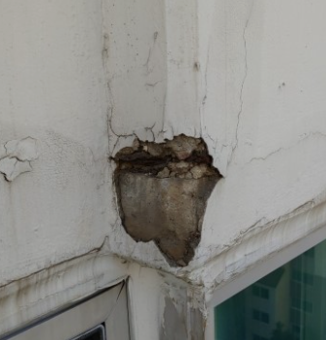 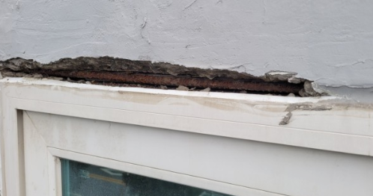
6. 배수 시설 상태 |  |  | 불량 사례 예시
 | 양호 (관리기준) | 1. 배수 시설 이상 없음 * 배수 시설 : 배수관, 배수로, 맨홀, 집수정, 우수관 등
<배수로 막힘>
<우수관 내 누수>
 | 불량 사례 | 1. 주변 우수맨홀 및 우수관의 손상된 경우 2. 배수로 균열 및 배수구 주변 침하상태 3. 하수관로 및 맨홀의 배수, 청소 미흡으로 막힌 경우 | 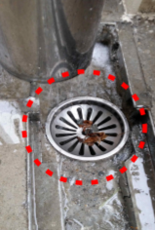 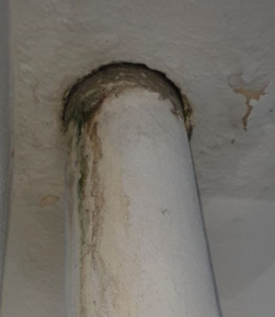
Ⅲ. 소방
1. 소화기 적정여부 |  |  | 불량 사례 예시
 | 양호 (관리기준) | 1. 소화기 상태 이상 없음
<표지 탈락>
<소화기 부식>
 | 불량 사례 | 1. 외관 이상이 있을 경우 (안전핀/손잡이 파손, 부식, 호스상태 이상 등) 2. 제조기한 초과할 경우 (10년 이상) 3. 소화기 압력 부적절한 경우 4. 소화기 표지 탈락한 경우 | 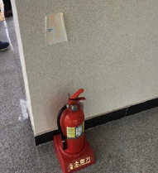 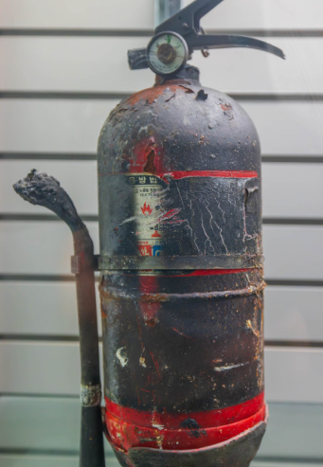
2. 소화전 적정여부 |  |  | 불량 사례 예시
 | 양호 (관리기준) | 1. 소화전 상태 이상 없음 | 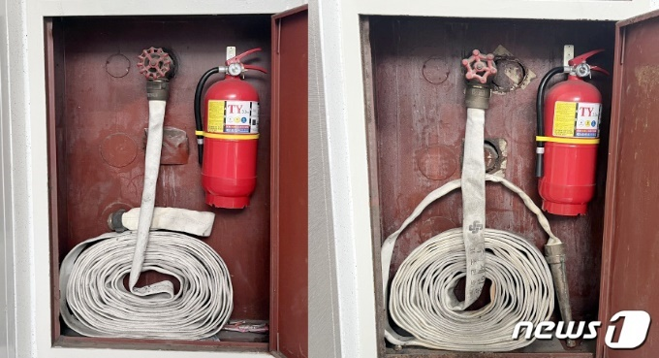
<관창 없는 경우>
<관창 있는 경우>
 | 불량 사례 | 1. 소화전 내 관창 내 이상이 있는 경우(관창 누락, 호스 결함 발생 등) 2. 호스가 불규칙적으로 정렬된 경우 → 지그재그 방식으로 정렬 실시 3. 배관 동결되어 있는 경우 4. 소화전 내 비상전원이 없는 경우
3. 화재감지기 적정여부 |  |  | 불량 사례 예시
 | 양호 (관리기준) | 1. 화재감지기 상태 이상 없음 | 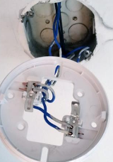
<결선 불량>
 | 불량 사례 | 1. 화재감지기/수신기/송신기 연결되어 있지 않은 경우 2. 예비 전원 배터리가 방전된 경우 3. 정상 작동하지 않는 경우
Ⅳ. 가스
1. 보일러,공조시설 상태 확인
 | 양호 (관리기준) | 1. 보일러, 공조시설 이상 없음
 | 불량 사례 | 1. 배관이 부식되거나 손상된 경우 2. 보일러, 공조시설 환기상태가 미흡하며 배출기가 미작동한 경우 3. 해당 구간 내 주변 정리정돈이 되어 있지 않은 경우
2. 가스 용기함 적정 보관 여부
 | 양호 (관리기준) | 1. 가스 용기함 이상 없음
<전도방지 미 실시>
 | 불량 사례 | 1. 별도 전도없이 방지 보관하는 경우 2. 용기 주변 가연성 물질 혼용 보관하는 경우 3. 용기 주변 소화기 미 배치한 경우 | 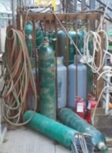
Ⅴ. 전기
1. 전기기계/기구 접속 전선 상태 확인
 | 양호 (관리기준) | 1. 전선 상태 이상 없음
 | 불량 사례 | 1. 인입 배선, 옥내배선 등 전선 피복 내 절연테이프 마감이 불량한 경우 2. 전선 피복이 손상되어 있는 경우 3. 비닐 코드선 사용 및 문어발 배선 사용하는 경우 4. 보행로 내 전선이 노출된 경우
2. 누전차단기 정상 여부
 | 양호 (관리기준) | 1. 누전차단기 정상 작동(시험용 단추를 통해 확인) - 정격감도 30mA 인경우 작동시간 0.03초
 | 불량 사례 | 1. 누전차단기 외관상 열화 및 손상이 있는 경우 2. 시험용 단추가 정상 작동하지 않는 경우

